ログイン
外部設計書 |  |  |  |  |  | チーム名 |  | どすこい！もぐもりカーニバル
 |  |  |  |  |  | 画面名 |  | 土俵入り |  |  |  | 作成者 | 粟野真斗 |  |  | 更新者
 |  |  |  |  |  | システム名 |  | SUMOO |  |  |  | 作成日 | 2024-06-11 |  |  | 更新日
 |  |  |  |  |  | 備考

 | 画面設計
 |  | スマホ表示
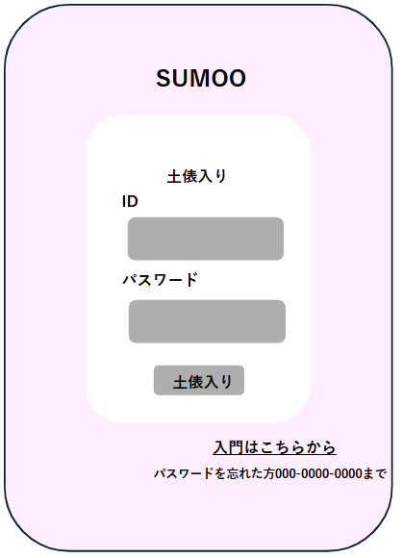

①

②
③

 | 機能設計
 |  | ページロード

 |  |  | 本画面ではページロード時の処理は無し。
 |  |  | 土俵入り（ログイン画面）用jspを表示する。

 |  | ①土俵入りボタン押下時

 |  |  | ボタン押下時、以下のエラーチェックを行う。
 |  |  | 1.ログインIDが入力されていない。
 |  |  |  | 「ログインIDを入力してください。」エラーを表示する。
 |  |  | 2.パスワードが入力されていない。
 |  |  |  | 「パスワードを入力してください。」エラーを表示する。

 |  |  | 上記エラーが無い場合、以下の検索を行う。
 |  |  | usersテーブルを検索し、1件ヒットするかどうかをチェックする。

 |  |  | 上記検索にて、1件ヒットした場合は「マイページ」画面に遷移する。
 |  |  | 1件ヒットでない場合、本画面のメッセージエリアに「ログインIDまたはパスワードに誤りがあります。」と表示する。
 |  |  | メッセージエリアは、メッセージが無い場合には背景色も表示しない。
 |  |  | メッセージエリアは土俵入りボタンの下に設定。

 |  | ②「入門はこちらから」クリックで入門画面に遷移

 |  | ③ユーザーがパスワードを忘れた際は、電話で対応する。IDとユーザーネーム、秘密の質問で個人を識別する。

 | 項目定義書

 | No |  | 物理名 |  | 論理名 |  | 画面型 |  | データ型(Java) | min | max | DBテーブル |  | DBカラム | 備考
 |  | 1 | id |  | ID |  | input |  | String |  | 50 | users |  | user_id
 |  | 2 | password |  | パスワード |  | input |  | String |  | 20 | users |  | password
 |  | 3 | loginButton |  | 土俵入りボタン |  | button
 |  | 4 | errorMessage |  | エラーメッセージエリア |  | div |  |  |  |  |  |  |  | エラーメッセージを表示させるエリア
 |  | 5 | entryLink |  | 入門画面リンク |  | a |  | String
 |  | 6
 |  | 7
 |  | 8
 |  | 9
 |  | 10
 |  | 11
 |  | 12
 |  | 13
 |  | 14
 |  | 15
 |  | 16
 |  | 17
 |  | 18
 |  | 19
 |  | 20
 |  | 21
 |  | 22
 |  | 23
 |  | 24
 |  | 25
 |  | 26
 |  | 27
 |  | 28
 |  | 29
 |  | 30

入門画面
外部設計書 |  |  |  |  |  | チーム名 |  | どすこい！ もぐもりカーニバル
 |  |  |  |  |  | 画面名 |  | 入門画面 |  |  |  | 作成者 | 粟野 真斗 |  |  | 更新者
 |  |  |  |  |  | システム名 |  | SUMOO |  |  |  | 作成日 | 2024-06-09 |  |  | 更新日
 |  |  |  |  |  | 備考

 | 画面設計

 |  |  | スマホ表示
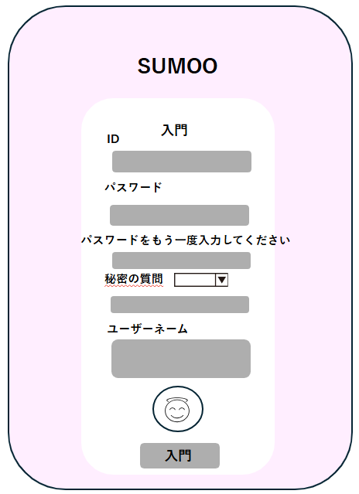

①

②

③

④

⑤

⑥

 | 機能設計
 |  | ページロード
 |  |  | 新規登録画面用jspを表示する。

 |  | ①ID
 |  |  | 新規登録ユーザーは任意のIDを設定する。IDは他アカウントとの重複を許さない。

 |  | ②・③パスワード
 |  |  | 任意のパスワードを設定する。③では、②と同じパスワードを入力されているか確認する。
 |  |  | 同じパスワードではない場合、エラーメッセージを表示する。

 |  | ④秘密の質問
 |  |  | 電話対応の際、IDとユーザーネーム、秘密の質問で個人を識別する。

 |  | ⑤ユーザーネーム
 |  |  | 任意のユーザーネームを設定する。

 |  | ⑥アイコン
 |  |  | 任意のアイコンを設定できる。設定しない場合は初期アイコン。

 |  | 入門ボタン押下時、以下のエラーチェックを行う。
 |  |  | 1.ログインIDが入力されていない。
 |  |  |  | 「IDを入力してください。」エラーを表示する。
 |  |  | 2.パスワードが入力されていない。
 |  |  |  | 「パスワードを入力してください。」エラーを表示する。

 |  |  | 上記エラーが無い場合、以下のユーザーIDチェックを行う。
 |  |  | 1.IDを用いてusersテーブルを検索し、ヒットするかどうかをチェックする。

 |  |  | 上記チェックにて、ヒットしない場合は、usersテーブルに入力されたデータを追加する。
 |  |  | データ追加後、「マイページ」画面に遷移する。
 |  |  | その後、マイページ画面のダイアログボックスに「入門おめでとう！」と表示する。
 |  |  | ヒットした場合、本画面のメッセージエリアに「このIDは既に使われています」と表示する。
 |  |  | メッセージエリアは、メッセージが無い場合には背景色も表示しない。

 | 項目定義書

 | No |  | 物理名 |  | 論理名 |  | 画面型 |  | データ型(Java) | min | max | DBテーブル |  | DBカラム | 備考
 |  | 1 | id |  | ID |  | input |  | String |  | 50 | users |  | id
 |  | 2 | password |  | パスワード |  | input |  | String |  | 20 | users |  | password
 |  | 3 | ask |  | 秘密の質問内容 |  | div |  | String |  | 20 | users |  | ask
 |  | 4 | question |  | 質問の答え |  | div |  | String |  | 20 | users |  | question
 |  | 5 | username |  | ユーザーネーム |  | div |  | String |  | 30 | users |  | user_name
 |  | 6 | icon |  | アイコン |  | div |  | String |  | 100 | users |  | icon
 |  | 7 | registButton |  | 入門ボタン |  | button

マイページ（自分）
外部設計書 |  |  |  |  |  |  | チーム名 |  | どすこい！ もぐもりカーニバル
 |  |  |  |  |  |  | 画面名 |  | マイページ（自分が閲覧） |  |  |  | 作成者 | 田中きり |  |  | 更新者
 |  |  |  |  |  |  | システム名 |  | SUMOO |  |  |  | 作成日 | 2024-06-10 |  |  | 更新日
 |  |  |  |  |  |  | 備考

 | 画面設計
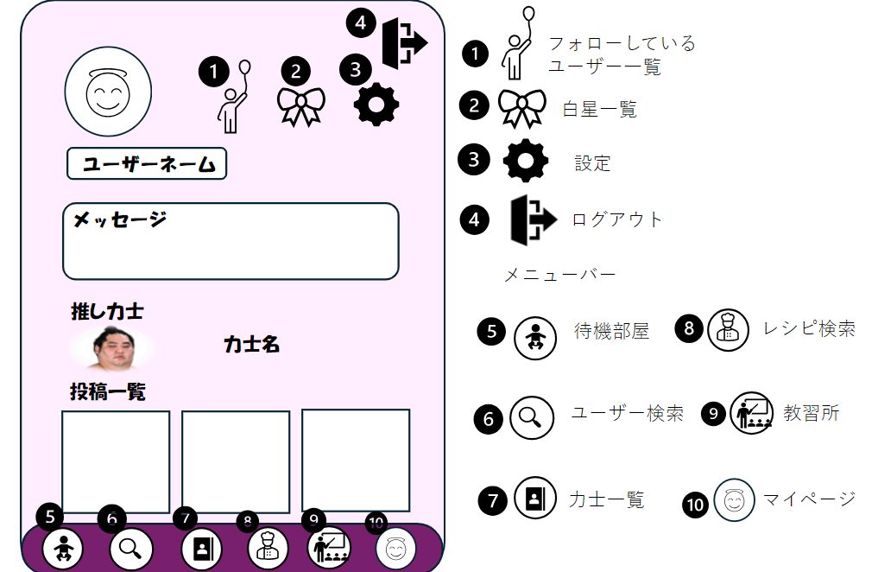

 | 機能設計
 |  |  | ページロード

 |  |  |  | 本画面ではページロード時、「users」、「favorites」、「contributions」よりデータを取得する。
 |  |  |  |  | マイページ（自分）用jspを表示する。

 |  |  | ④以外のアイコン押下時、以下のエラーチェックを行う。
 |  |  | ・ログインしていない。
 |  |  | ログイン画面に遷移する

 |  |  | 上記エラーがない場合、
 |  |  | それぞれの画面に遷移する。

 |  |  | ④のアイコン押下時、以下のエラーチェックを行う。
 |  |  | ・ログインしていない。
 |  |  | ログイン画面に遷移する。

 |  |  | 上記エラーがない場合、
 |  |  | ログアウトを行いログイン画面に遷移する。

 | 項目定義書

 | No |  | 物理名 |  |  | 論理名 |  | 画面型 |  | データ型(Java) | min | max | DBテーブル |  | DBカラム | 備考
 |  | 1 | icon |  |  | アイコン |  | div |  | String |  | 100 | users |  | icon
 |  | 2 | name |  |  | ユーザーネーム |  | div |  | String |  | 100 | users |  | user_name
 |  | 3 | message |  |  | メッセージ |  | div |  | String |  | 200 | users |  | message
 |  | 4 | favorites |  |  | 推し力士 |  | a |  | String
 |  | 5 | contributions |  |  | 投稿一覧 |  | a |  | String
 |  | 6 | follows |  |  | フォロー中 |  | a |  | String
 |  | 7 | stars |  |  | 白星一覧 |  | a |  | String
 |  | 8 | setting |  |  | 設定 |  | a |  | String
 |  | 9 | logout |  |  | ログアウト |  | a |  | String
 |  | 10 | taiki |  |  | 待機部屋 |  | a |  | String
 |  | 11 | search |  |  | 検索 |  | a |  | String
 |  | 12 | ichiran |  |  | 力士一覧 |  | a |  | String
 |  | 13 | resipi |  |  | レシピ一覧 |  | a |  | String
 |  | 14 | school |  |  | 教習所 |  | a |  | String
 |  | 15 | mypage |  |  | マイページ |  | a |  | String

マイページ（他人）
外部設計書 |  |  |  |  |  | チーム名 |  | どすこい！ もぐもりカーニバル
 |  |  |  |  |  | 画面名 |  | マイページ（他人が閲覧） |  |  |  | 作成者 | 田中きり |  |  | 更新者
 |  |  |  |  |  | システム名 |  | SUMOO |  |  |  | 作成日 | 2024-06-10 |  |  | 更新日
 |  |  |  |  |  | 備考


ユーザーネーム
メッセージ
力士名
推し力士
投稿一覧
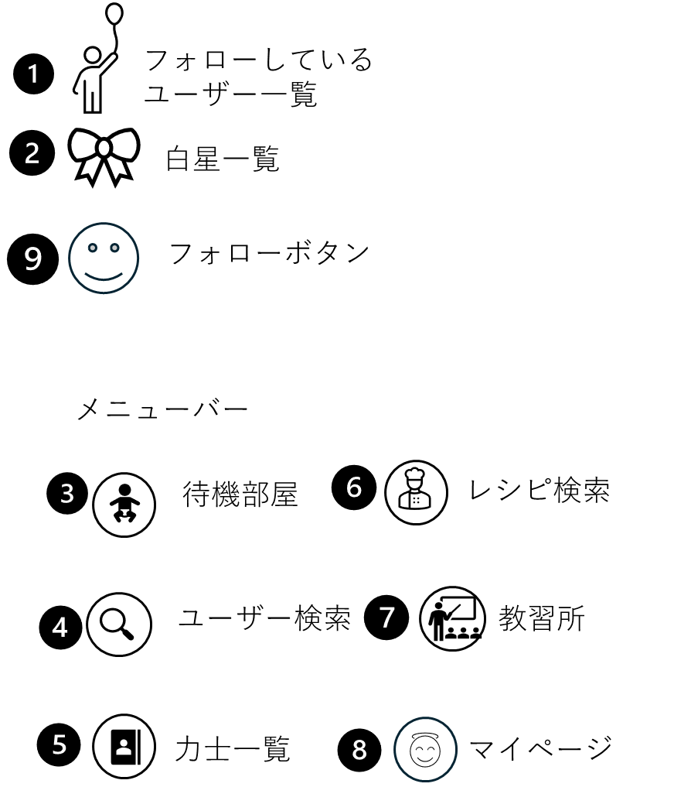
 | 画面設計

 | 機能設計
 |  |  | ページロード

 |  |  |  | 本画面ではページロード時、「users」、「favorites」、「contributions」、「stars」、「follows」よりデータを取得する。
 |  |  |  | マイページ（他人）用jspを表示する。

 |  |  | ①∼⑧アイコン押下時、以下のエラーチェックを行う。
 |  |  | ・ログインしていない。
 |  |  | ログイン画面に遷移する

 |  |  | 上記エラーがない場合、
 |  |  | それぞれの画面に遷移する。

 |  |  | ⑨のアイコン押下時、以下のエラーチェックを行う。
 |  |  | ・ログインしていない。
 |  |  | ログイン画面に遷移する。

 |  |  | 上記エラーがない場合、
 |  |  | 〇まだそのユーザーをフォローしていない場合
 |  |  | 「follows」テーブルにデータが追加され、「フォロー中一覧」にユーザー情報が表示され、アイコンに色がつく。
 |  |  | 〇そのユーザーをすでにフォローしていた場合
 |  |  | 「follows」テーブルからデータが削除され、「フォロー中一覧」にユーザー情報が表示されなくなり、アイコンの色が消える。

 | 項目定義書

 | No |  | 物理名 |  | 論理名 |  | 画面型 |  | データ型(Java) | min | max | DBテーブル |  | DBカラム | 備考
 |  | 1 | icon |  | アイコン |  | div |  | String |  | 100 | users |  | icon
 |  | 2 | name |  | ユーザーネーム |  | div |  | String |  | 100 | users |  | user_name
 |  | 3 | message |  | メッセージ |  | div |  | String |  | 200 | users |  | message
 |  | 4 | favorites |  | 推し力士 |  | a |  | String
 |  | 5 | contributions |  | 投稿一覧 |  | a |  | String
 |  | 6 | follows |  | フォロー中 |  | a |  | String
 |  | 7 | stars |  | 白星一覧 |  | a |  | String
 |  | 8 | taiki |  | 待機部屋 |  | a |  | String
 |  | 9 | search |  | 検索 |  | a |  | String
 |  | 10 | ichiran |  | 力士一覧 |  | a |  | String
 |  | 11 | resipi |  | レシピ一覧 |  | a |  | String
 |  | 12 | school |  | 教習所 |  | a |  | String
 |  | 13 | mypage |  | マイページ |  | a |  | String
 |  | 14 | followbutton |  | フォローボタン |  | button

ユーザー一覧
外部設計書 |  |  |  |  |  | チーム名 |  | どすこい！ もぐもりカーニバル
 |  |  |  |  |  | 画面名 |  | ユーザー一覧 |  |  |  |  | 作成者 | 田中きり |  |  | 更新者
 |  |  |  |  |  | システム名 |  | SUMOO |  |  |  |  | 作成日 | 2024-06-10 |  |  | 更新日
 |  |  |  |  |  | 備考

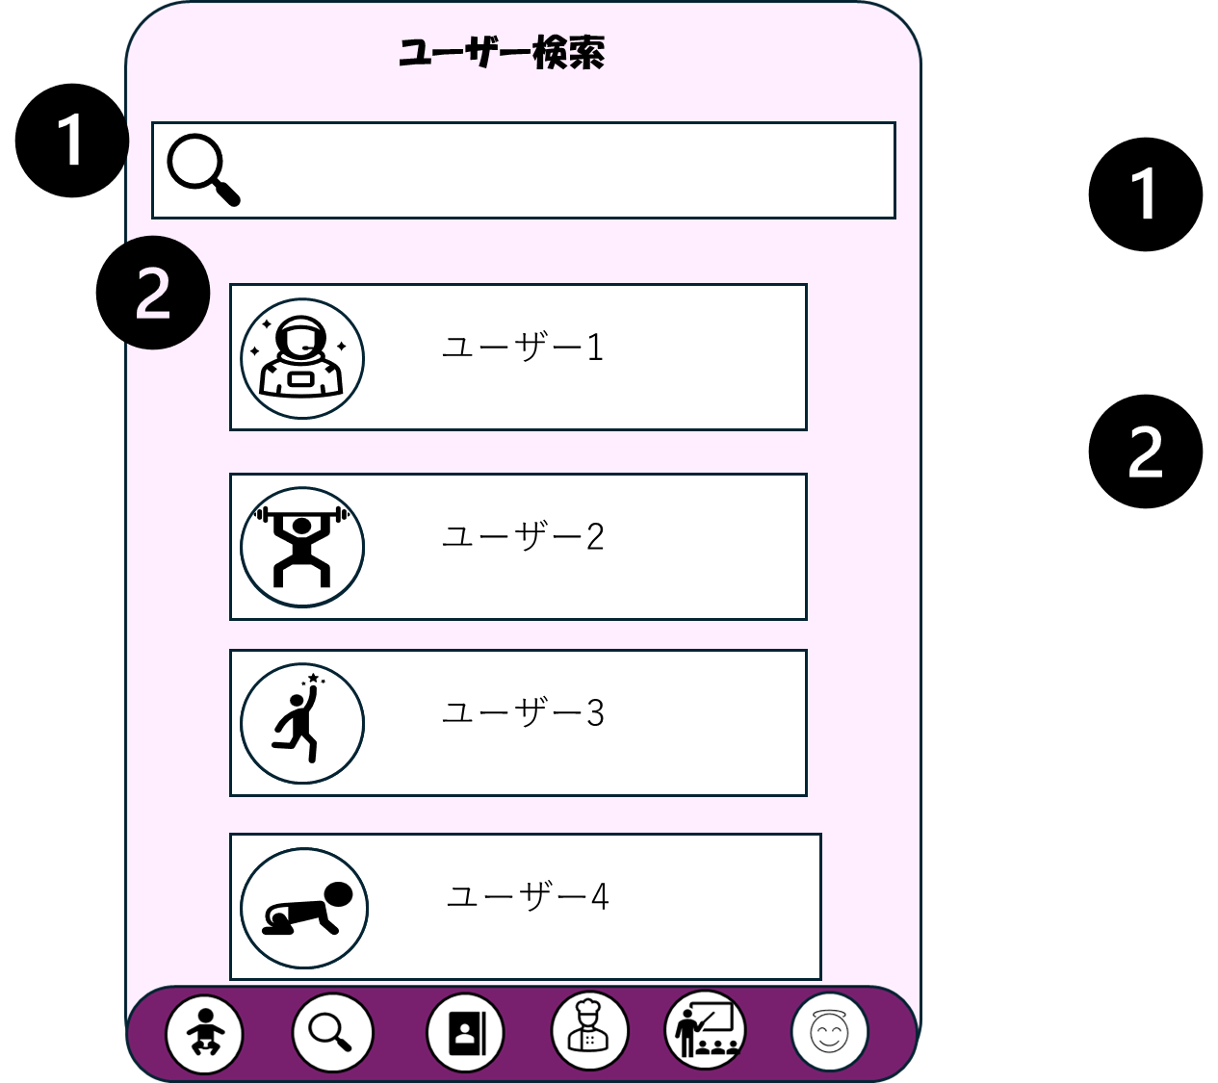
 | 画面設計

検索用テキストボックス

ユーザー情報（アイコン、ユーザーネーム）

1

フォローボタン

 | 機能設計
 |  |  | ページロード

 |  |  |  | 本画面ではページロード時、「users」、「follows」よりデータを取得する。
 |  |  |  | ユーザー一覧用jspを表示する。

 |  |  | ①アイコン押下時、以下のエラーチェックを行う。
 |  |  | ・ログインしていない。
 |  |  | ログイン画面に遷移する

 |  |  | 上記エラーがない場合、
 |  |  | テキストボックスに入力されたユーザー名の検索を行う。（完全一致）
 |  |  | テキストボックスに何も入力されていない場合、全ユーザーを表示する。

 |  |  | ②アイコン押下時、以下のエラーチェックを行う。
 |  |  | ・ログインしていない。
 |  |  | ログイン画面に遷移する

 |  |  | 上記エラーがない場合、
 |  |  | 該当のユーザーのマイページ（他人）用jspを表示する。

 |  |  | ③のアイコン押下時、以下のエラーチェックを行う。
 |  |  | ・ログインしていない。
 |  |  | ログイン画面に遷移する。

 |  |  | 上記エラーがない場合、
 |  |  | 〇まだそのユーザーをフォローしていない場合
 |  |  | 「follows」テーブルにデータが追加され、「フォロー中一覧」にユーザー情報が表示され、アイコンに色がつく。
 |  |  | 〇そのユーザーをすでにフォローしていた場合
 |  |  | 「follows」テーブルからデータが削除され、「フォロー中一覧」にユーザー情報が表示されなくなり、アイコンの色が消える。

 | 項目定義書

 | No |  | 物理名 |  | 論理名 |  | 画面型 |  | データ型(Java) | min | max |  | DBテーブル |  | DBカラム | 備考
 |  | 1 | pic |  | ユーザーアイコン |  | div |  | String |  |  | 100 | users |  | icon
 |  | 2 | name |  | ユーザーネーム |  | div |  | String |  |  | 30 | users |  | user_name
 |  | 3 | mypagelink |  | マイページリンク |  | a |  | String |  |  | 500 | users |  | mypage_link
 |  | 4 | keyword |  | 検索キーワード |  | input |  | String |  |  |  | users |  |  | user_nameの完全一致で比較。
 |  | 5 | search |  | 検索ボタン |  | button
 |  | 6 | followbutton |  | フォローボタン |  | button

フォロー中一覧
外部設計書 |  |  |  |  |  | チーム名 |  | ＼どすこい！／もぐもりカーニバル
 |  |  |  |  |  | 画面名 |  | フォロー中一覧 |  |  |  |  | 作成者 | 杉本朋華 |  |  | 更新者
 |  |  |  |  |  | システム名 |  | SUMOO |  |  |  |  | 作成日 | 2024-06-10 |  |  | 更新日
 |  |  |  |  |  | 備考

 | 画面設計

 |  |  |  | スマホ表示

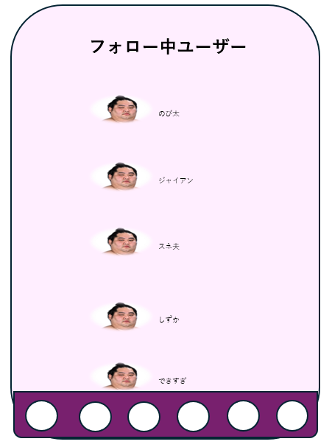

①

 |  |  |  |  |  |  |  |  |  |  | ニコニコマークは黄色になっている

 | 機能設計
 |  | 1.ページロード
 |  |  | フォロー中一覧用jspを表示する。
 |  |  | ページ表示時、followsテーブルからuser_idが一致するユーザーデータを取得する。
 |  |  | ユーザーデータを１列で表示する

 |  | ２.①ユーザーネーム | ユーザーネームクリック時、ユーザーのプロフィールへ遷移する。

 |  | ３.ニコニコマーク | ニコニコボタンを押すと、ユーザーのフォローが解除される。

 | 項目定義書
 |  |  | （※本ページの詳細は割愛。一覧検索を参考に作成していく）
 | No |  | 物理名 |  | 論理名 |  | 画面型 |  | データ型(Java) | min | max |  | DBテーブル |  | DBカラム | 備考
 |  | 1 | pic |  | ユーザーアイコン |  | div |  | String |  |  | 100 | users |  | icon
 |  | 2 | name |  | ユーザーネーム |  | div |  | String |  |  | 30 | users |  | user_name
 |  | 3 | mypagelink |  | マイページリンク |  | a |  | String |  |  | 500 | users |  | mypage_link
 |  | 4 | followbutton |  | フォローボタン |  | button |  |  |  |  |  | follows |  |  | レコードが1行追加される

登録情報の変更画面
外部設計書 |  |  |  |  | チーム名 |  | どすこい！ もぐもりカーニバル
 |  |  |  |  | 画面名 |  | 登録情報の変更画面 |  |  |  | 作成者 | 粟野 真斗 |  |  | 更新者
 |  |  |  |  | システム名 |  | SUMOO |  |  |  | 作成日 | 2024-06-09 |  |  | 更新日
 |  |  |  |  | 備考

 | 画面設計
 |  | スマホ表示
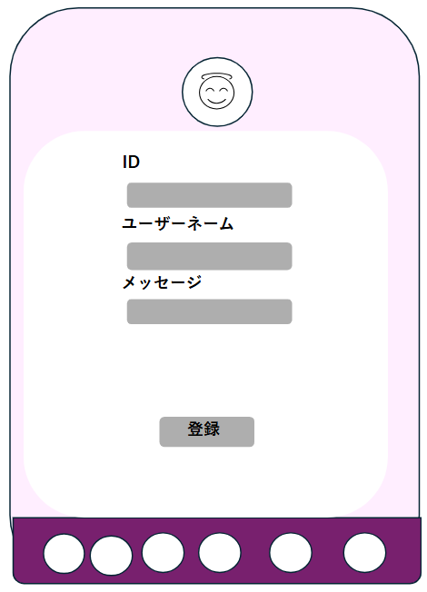

①

②

③

④

⑤

 | 機能設計
 |  | 1.ページロード
 |  |  | 本画面ではページロード時の処理は無し。
 |  |  | 登録情報の変更画面用jspを表示する。

 |  | ①アイコン
 |  |  | アイコンをタップして画像を変更できる。

 |  | ②ID
 |  |  | IDを変更できない。IDは他アカウントとの重複を許さない。

 |  | ③ユーザーネーム
 |  |  | 任意のユーザーネームに変更できる。

 |  | ④メッセージ
 |  |  | 任意のメッセージを登録できる。空白でも可

 |  | ⑤登録ボタン押下時、以下のエラーチェックを実施する。

 |  | IDを用いてusersテーブルを検索し、ヒットするかどうかをチェックする。
 |  | ヒットした場合は、「登録情報を変更しますか？」というダイアログを表示し「はい」クリック時は変更処理を行う。
 |  | 「いいえ」クリック時は変更処理を行わない。Userテーブルに入力されたアイコン、ユーザーネーム、メッセージに変更する。
 |  | データ変更後、マイページ画面に遷移する。その際、マイページ画面のメッセージエリアに「登録情報を変更しました。」と表示する。
 |  | ヒットしなかった場合は、「IDが見つかりません」と表示し、処理を中断する。

 | 項目定義書
 |  |  | （※本ページの詳細は割愛。一覧検索を参考に作成していく）
 | No |  | 物理名 | 論理名 |  | 画面型 |  | データ型(Java) | min | max | DBテーブル |  | DBカラム | 備考
 |  | 1 | id | ID |  | input |  | String |  | 50 | users |  | id
 |  | 2 | name | ユーザーネーム |  | div |  | String |  | 30 | users |  | user_name
 |  | 3 | message | メッセージ |  | div |  | String |  | 200 | users |  | message
 |  | 4 | icon | アイコン |  | div |  | String |  | 100 | users |  | icon
 |  | 5 | changeInfo | 登録 |  | button

白星一覧
外部設計書 |  |  |  |  |  | チーム名 |  | ＼どすこい！／もぐもりカーニバル
 |  |  |  |  |  | 画面名 |  | 白星一覧 |  |  |  |  | 作成者 | 杉本朋華 |  |  | 更新者
 |  |  |  |  |  | システム名 |  | SUMOO |  |  |  |  | 作成日 | 2024-06-10 |  |  | 更新日
 |  |  |  |  |  | 備考

 | 画面設計

 |  |  |  | スマホ表示

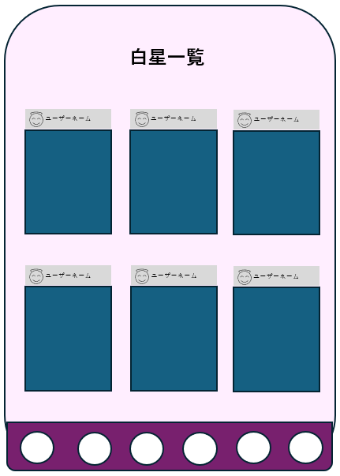

①

 | 機能設計
 |  | 1.ページロード
 |  |  | 白星一覧用jspを表示する。
 |  |  | ページ表示時、starsテーブルからuser_idが一致する投稿データを取得する。
 |  |  | 投稿データを左上から右に3件ずつ表示する。

 |  | ２.①ユーザーネーム
 |  |  | ユーザーネームクリック時、ユーザーのプロフィールへ遷移する。

 | 項目定義書

 | No |  | 物理名 |  | 論理名 |  | 画面型 |  | データ型(Java) | min | max |  | DBテーブル |  | DBカラム | 備考
 |  | 1 | 画像・動画表示 |  | contributions_display |  | div |  | String |  |  | 100 | contributions |  | pic_movie
 |  | 2 | テキスト表示 |  | contributions_text |  | div |  | String |  |  | 140 | contributions |  | text
 |  | 3 | pic |  | ユーザーアイコン |  | div |  | String |  |  | 100 | users |  | icon
 |  | 4 | name |  | ユーザーネーム |  | div |  | String |  |  | 30 | users |  | user_name

力士一覧
外部設計書 |  |  |  |  |  | チーム名 |  | ＼どすこい！／もぐもりカーニバル
 |  |  |  |  |  | 画面名 |  | 力士一覧 |  |  |  |  | 作成者 | 杉本朋華 |  |  | 更新者
 |  |  |  |  |  | システム名 |  | SUMOO |  |  |  |  | 作成日 | 2024-06-10 |  |  | 更新日
 |  |  |  |  |  | 備考

 | 画面設計

 |  |  |  | スマホ表示
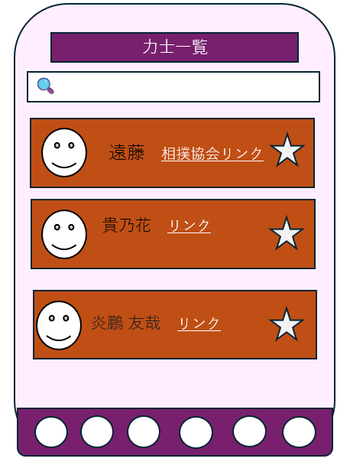

②
①

③
④

 | 機能設計
 |  | 1.ページロード
 |  |  | 力士一覧用jspを表示する。
 |  |  | ページ表示時、rikishiesテーブルからrikishi_face_pic、rikishi_name、sumo_association_link、rikishi_page_link、sumo_stable_nameを取得する。
 |  |  | 力士データを１列で表示する

 |  | 2.①検索ボタンクリック
 |  |  | 検索ボタンクリック時、現在表示している全ての力士データを削除する。同時に、メッセージエリアをクリアする。
 |  |  | rikisiテーブルのname、roomが①検索キーワードと一致した、力士データを取得する。
 |  |  | 検索キーワードが空であった場合は、初期表示時と同様に全てのデータを表示する。

 |  | 3.②公式プロフィールのURL
 |  |  | 公式プロフィールクリック時、対応する力士の公式プロフィール（外部サイト）へ遷移する

 |  | 4.③登録ボタン
 |  |  | 登録ボタンを押すと、お気に入り力士へ登録される。

 |  | 5.④看板クリック
 |  |  | 看板をクリックすると、その力士の部屋へ遷移する

 | 項目定義書
 |  |  | 物理名 |  | 論理名 |  | 画面型 |  | データ型(Java) | min | max |  | DBテーブル |  | DBカラム
 | No | 1 | pic |  | 力士（顔） |  | div |  | String |  |  | 100 | rikisies |  | pic
 |  | 2 | rikishi_name |  | 力士名前 |  | div |  | String |  |  | 20 | rikisies |  | rikishi_name
 |  | 3 | sumo_association_link |  | 相撲協会リンク |  | a |  | String |  |  | 500 | rikisies |  | sumo_association_link
 |  | 4 | rikishi_page_link |  | 力士部屋リンク |  | a |  | String |  |  | 500 | rikisies |  | rikishi_page_link
 |  | 5 | favorit |  | 推し力士 |  | button |  |  |  |  |  | favorites |  | user_id、rikishi_id | 未登録は白色、登録後は黄色で表示
 |  | 6 | keyword |  | 検索キーワード |  | input |  | String |  |  |  | rikisies |  |  | rikishi_name、sumo_stable_nameと部分一致で検索
 |  | 7 | search |  | 検索ボタン |  | button

待機部屋
外部設計書 |  |  |  |  |  | チーム名 |  | どすこい！もぐもりカーニバル
 |  |  |  |  |  | 画面名 |  | 待機部屋 |  |  |  | 作成者 | 土方歩夢 |  |  | 更新者
 |  |  |  |  |  | システム名 |  |  |  |  |  | 作成日 | 2024-06-09 |  |  | 更新日
 |  |  |  |  |  | 備考

 | 画面設計

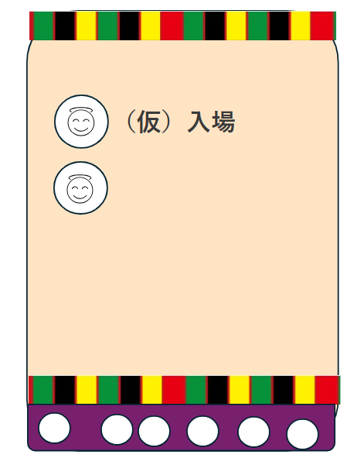

①

 | 機能設計

 |  |  | 1.ページロード
 |  |  |  | ページ表示時、favoritesテーブルの中からuser_idが一致するsumo_wrestler_idを取得し表示する

 |  |  | 2.①力士アイコン押下時
 |  |  |  | 押下した力士の「各部屋」ページに遷移する

 | 項目定義書

 | No |  | 物理名 |  | 論理名 |  | 画面型 |  | データ型(Java) | min | max | DBテーブル |  | DBカラム | 備考
 |  | 1 | pic |  | 力士（顔） |  | div |  | String |  |  | rikisies |  | pic
 |  | 2 | rikishi_name |  | 力士名前 |  | div |  | String |  |  | rikisies |  | rikishi_name
 |  | 3 | sumo_association_link |  | 相撲協会リンク |  | a |  | String |  |  | rikisies |  | sumo_association_link
 |  | 4 | rikishi_page_link |  | 力士部屋リンク |  | a |  | String |  |  | rikisies |  | rikishi_page_link
 |  | 5 | favorit |  | 推し力士 |  | button |  | String |  |  | favorites |  | id

各部屋
外部設計書 |  |  |  |  |  | チーム名 |  | どすこい！もぐもりカーニバル
 |  |  |  |  |  | 画面名 |  | 各部屋 |  |  |  |  | 作成者 | 土方歩夢 |  |  | 更新者
 |  |  |  |  |  | システム名 |  |  |  |  |  |  | 作成日 | 2024-06-09 |  |  | 更新日
 |  |  |  |  |  | 備考

 | 画面設計
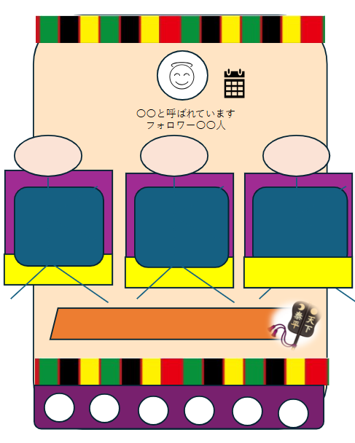

①
④

②

③

 | 機能設計

 |  |  | 1.ページロード
 |  |  |  | ページ表示時、contributionsテーブルの中からuser_idが一致するデータを取得し表示する。画面上には3つ表示される。

 |  |  | 2.①力士アイコン
 |  |  |  | 選択された力士の顔写真、プロフィールが表示される

 |  |  | 3.②この部屋の力士に関する投稿
 |  |  |  | 投稿に対して「いいね」というボタンから高評価の意思表示を行うことができる

 |  |  | 4.③投稿ページボタン
 |  |  |  | 投稿ページへ遷移

 |  |  | 5.④カレンダーボタン
 |  |  |  | カレンダーページへ遷移

 | 項目定義書

 | No |  | 物理名 |  | 論理名 |  | 画面型 |  | データ型(Java) | min | max |  | DBテーブル |  | DBカラム | 備考
 |  | 1 | rikishi_pic |  | 力士アイコン |  | div |  | String |  |  |  | rikishies |  | pic
 |  | 2 | contributionｓ_display |  | 画像・動画表示 |  | div |  | String |  |  |  | contributions |  | pic/movie
 |  | 3 | contributionｓ_text |  | テキスト表示 |  | div |  | String |  |  | 140 | contributions |  | text
 |  | 4 | created_at |  | 投稿日時 |  | div |  | String |  |  |  | contributions |  | created_at
 |  | 5 | contributionｓ_page |  | 投稿ページボタン |  | a |  | String
 |  | 6 | rikishi_calender |  | 予定ページボタン |  | a |  | String

投稿
外部設計書 |  |  |  |  |  | チーム名 |  | どすこい！もぐもりカーニバル
 |  |  |  |  |  | 画面名 |  | 投稿 |  |  |  |  | 作成者 | 土方歩夢 |  |  | 更新者
 |  |  |  |  |  | システム名 |  |  |  |  |  |  | 作成日 | 2024-06-09 |  |  | 更新日
 |  |  |  |  |  | 備考

 | 画面設計

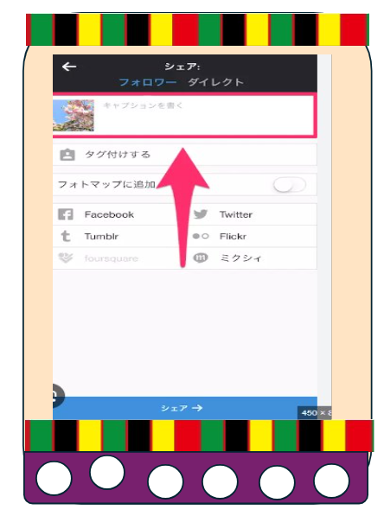

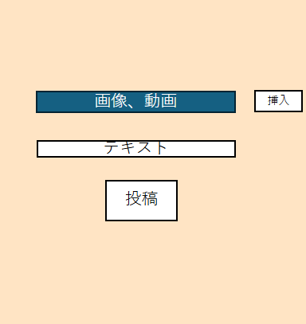

①

②

③

 | 機能設計

 |  |  | 1.ページロード
 |  |  |  | ページロード時、user_idとsumo_wrestler_idを取得する
 |  |  |  | ユーザが操作の途中でページロードした場合、途中までの編集内容は削除される
 |  |  |  | ページ表示時、ユーザのデバイスのストレージに保存されている画像・動画を取得し、表示する

 |  |  | 2.①画像・動画フィールド
 |  |  |  | ユーザのデバイスのストレージに保存されている画像・動画を取得し、表示する

 |  |  | 3.②テキスト入力フィールド
 |  |  |  | 選択した力士に対するコメントや、画像・動画のキャプションを入力する

 |  |  | 4.③投稿ボタン
 |  |  |  | ユーザが編集したデータを投稿する。この時、投稿日時を取得し各部屋ページに反映させる。
 |  |  |  | contributionsテーブルの、ロード時取得のuser_idとsumo_wrestler_idに対応した列に、ユーザが選択してきた画像・動画やテキストデータを格納する。

 | 項目定義書

 | No |  | 物理名 |  | 論理名 |  | 画面型 |  | データ型(Java) | min | max |  | DBテーブル |  | DBカラム | 備考
 |  | 1 | movie_pic |  | 画像動画 |  | button |  | String |  |  |  | contributions |  | pic_movie
 |  | 2 | text_field |  | 入力フィールド |  | input |  | String |  |  | 140 | contributions |  | text |  |  | 投稿 | contributions | id | user_id | rikishi_id | pic | movie | text | created_at | updated_at
 |  | 3 | contribution |  | 投稿ボタン |  | button |  | String |  |  |  | contributions |  | created_at

返信
外部設計書 |  |  |  |  |  | チーム名 |  | どすこい！もぐもりカーニバル
 |  |  |  |  |  | 画面名 |  | 返信 |  |  |  |  | 作成者 | 田中きり |  |  | 更新者
 |  |  |  |  |  | システム名 |  |  |  |  |  |  | 作成日 | 2024-06-12 |  |  | 更新日
 |  |  |  |  |  | 備考

 | 画面設計
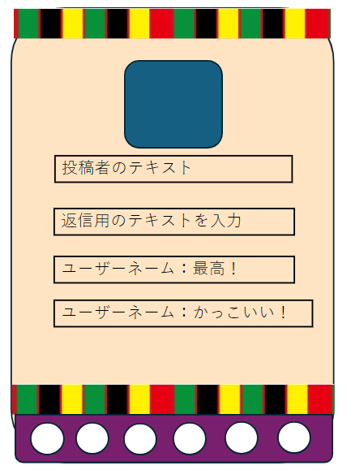



①

②

③
送信
④
ユーザーネーム
返信のテキストテキスト

 | 機能設計

 |  |  | 1.ページロード
 |  |  |  | ページロード時、user_idとcontribution_idを取得する
 |  |  |  | ユーザが操作の途中でページロードした場合、途中までの編集内容は削除される

 |  |  | 2.①返信のため選択されたユーザの投稿(写真・動画)

 |  |  | 3.②返信のため選択されたユーザの投稿(テキスト)

 |  |  | 4.③返信用テキスト入力フィールド・送信ボタン
 |  |  |  | ユーザが選択した投稿に対し返信したいテキストを入力・送信する。

 |  |  | 5.④送信された返信テキストの表示

 | 項目定義書

 | No |  | 物理名 |  | 論理名 |  | 画面型 |  | データ型(Java) | min | max |  | DBテーブル |  | DBカラム | 備考
 |  | 1 | contributions_user |  | 投稿したユーザー |  | a |  | String
 |  | 2 | contributionｓ_display |  | 画像・動画表示 |  | div |  | String |  |  |  | contributions |  | pic_movie
 |  | 3 | contributionｓ_text |  | テキスト表示 |  | div |  | String |  |  |  | contributions |  | text
 |  | 4 | submit |  | 返信ボタン |  | button
 |  | 5 | text |  | テキス入力ボックス |  | input |  | String |  |  | 140
 |  | 6 | reply |  | 他ユーザーのリプライ |  | div |  | String |  |  | 140 | replies |  | text
 |  | 7 | reply_user |  | リプライをした他ユーザーのユーザーネーム |  | a |  | String

カレンダー
外部設計書 |  |  |  |  |  | チーム名 |  | どすこい！もぐもりカーニバル
 |  |  |  |  |  | 画面名 |  | カレンダー |  |  |  | 作成者 | 土方歩夢 |  |  | 更新者
 |  |  |  |  |  | システム名 |  |  |  |  |  | 作成日 | 2024-06-09 |  |  | 更新日
 |  |  |  |  |  | 備考

 | 画面設計

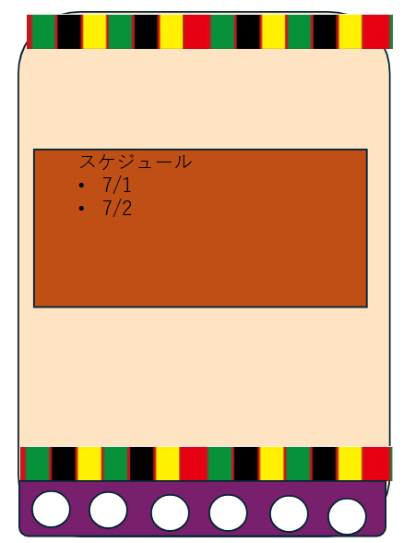

①

 | 機能設計

 |  |  | 1.ページロード
 |  |  |  | ページロード時、sumo_wrestlerテーブルのidと一致するrikishi_calenderのデータを表示する

 |  |  | 2.①カレンダー表示
 |  |  |  | ここをクリックすることで各力士の今後の予定が入力されたicsファイルをダウンロードできる。
 |  |  |  | ファイルは管理者側が用意する。

 | 項目定義書

 | No |  | 物理名 |  | 論理名 |  | 画面型 |  | データ型(Java) | min | max | DBテーブル |  | DBカラム | 備考
 |  | 1 | calender |  | カレンダー |  | div |  | String |  |  | rikishies |  | calender
 |  | 2 | calender_cooperation |  | カレンダー連携 |  | button |  | String |  |  | rikishies |  | calender

教習所画面
外部設計書 |  |  |  |  |  | チーム名 |  | どすこい！ もぐもりカーニバル
 |  |  |  |  |  | 画面名 |  | 教習所画面 |  |  |  | 作成者 | 粟野 真斗 |  |  | 更新者
 |  |  |  |  |  | システム名 |  | SUMOO |  |  |  | 作成日 | 2024-06-09 |  |  | 更新日
 |  |  |  |  |  | 備考

 | 画面設計 |  |  | スマホ表示

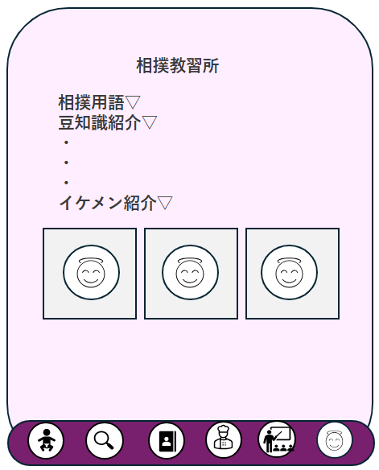

①

②

③

 | 機能設計
 |  | 本画面ではページロード時の処理は無し。
 |  | 教習所画面用jspを表示する。

 |  | ①・②・③
 |  |  | ▽は、アコーディオンメニュー。
 |  |  | クリックで情報を見ることができる。

 | 項目定義書

 | No |  | 物理名 |  | 論理名 |  | 画面型 |  | データ型(Java) | min | max | DBテーブル |  | DBカラム | 備考
 |  | 1 | accordionMenu |  | アコーディオンメニュー |  | div
 |  | 2 | handsomeRikishi |  | イケメン力士画像 |  | div

ちゃんこ
外部設計書 |  |  |  |  |  | チーム名 |  | どすこい！ もぐもりカーニバル
 |  |  |  |  |  | 画面名 |  | ちゃんこ |  |  |  | 作成者 | 粟野 真斗 |  |  | 更新者
 |  |  |  |  |  | システム名 |  | SUMOO |  |  |  | 作成日 | 2024-06-11 |  |  | 更新日
 |  |  |  |  |  | 備考

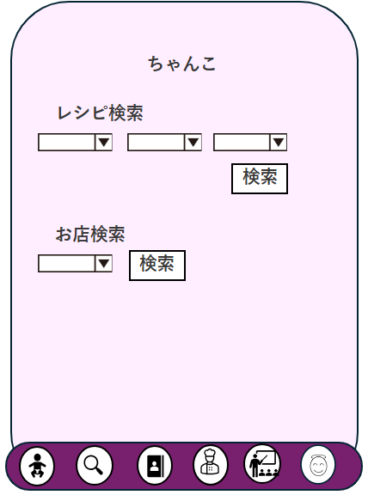
 | 画面設計 |  |  | スマホ表示

①
②
③

④

 | 機能設計
 |  | 本画面ではページロード時の処理は無し。
 |  | ちゃんこ画面用jspを表示する。

 |  | レシピ検索 ①力士の名前、②部屋の名前、③料理カテゴリー
 |  |  | ①、②、③はいずれか一つだけ選択していても検索ができる。
 |  |  | それぞれ選択した場合、選択した条件に合致したデータのみがレシピ検索結果画面に出力される。

 |  | 会場付近お店検索 ④〇〇会場
 |  |  | プルダウンメニューを押すと、「国技館、エディオンアリーナ大阪、ドルフィンズアリーナ、福岡国際センター」から選択できる

 |  | レシピ検索ボタン押下時の処理
 |  | rikishiesテーブルの「rikishi_name」が一致するデータを取得する
 |  | rikishiesテーブルの「sumo_stable_name」が一致するデータを取得する
 |  | recipesテーブルの「category」が一致するデータを取得する

 |  | お店検索ボタン押下時の処理
 |  | storesテーブルの「venue_name」が一致するデータを取得する

 |  | 上記処理を行った後、レシピ検索結果画面に遷移する。

 | 項目定義書
 |  |  | （※本ページの詳細は割愛。一覧検索を参考に作成していく）
 | No |  | 物理名 |  | 論理名 |  | 画面型 |  | データ型(Java) | min | max | DBテーブル |  | DBカラム | 備考
 |  | 1 | category |  | 料理のカテゴリー |  | select |  | String |  | 50 | recipes |  | category
 |  | 2 | recipe_pic |  | 料理の画像 |  | select |  | String |  | 100 | recipes |  | recipe_pic
 |  | 3 | recipi_name |  | 料理の名前 |  | select |  | String |  | 50 | recipes |  | recipi_name
 |  | 4 | select_recipe |  | 検索(レシピ) |  | button
 |  | 5 | venue_name |  | 会場の名前 |  | select |  | String |  | 50 | stores |  | venue_name
 |  | 6 | select_store |  | 検索(レシピ) |  | button
 |  | 7 | taiki |  | 待機部屋 |  | button
 |  | 8 | search |  | 検索 |  | button
 |  | 9 | ichiran |  | 力士一覧 |  | button
 |  | 10 | resipi |  | レシピ一覧 |  | button
 |  | 11 | school |  | 教習所 |  | button
 |  | 12 | mypage |  | マイページ |  | button

レシピ検索結果
外部設計書 |  |  |  |  |  | チーム名 |  | どすこい！ もぐもりカーニバル
 |  |  |  |  |  | 画面名 |  | レシピ検索結果 |  |  |  | 作成者 | 粟野 真斗 |  |  | 更新者
 |  |  |  |  |  | システム名 |  | SUMOO |  |  |  | 作成日 | 2024-06-11 |  |  | 更新日
 |  |  |  |  |  | 備考

 | 画面設計 |  |  | スマホ表示

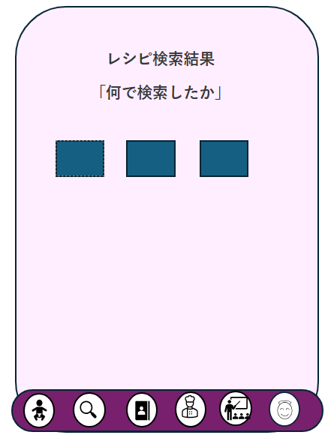

①

②

③
カテゴリー
料理名
力士名
部屋名
カテゴリー
料理名
力士名
部屋名
カテゴリー
料理名
力士名
部屋名

 | 機能設計

 |  | レシピ検索結果画面用jspを表示する。

 |  |  | 検索結果、ヒットが0件だった場合、検索結果を表示するところに「検索結果は0件でした。」と表示する

 |  |  | ① 何で検索をしたかを表示する。項目は①力士の名前、②部屋の名前、③料理カテゴリー

 |  |  | ②,③ 検索結果から、一致するデータを表示する。

 | 項目定義書
 |  |  | （※本ページの詳細は割愛。一覧検索を参考に作成していく）
 | No |  | 物理名 |  | 論理名 |  | 画面型 |  | データ型(Java) | min | max | DBテーブル |  | DBカラム | 備考
 |  | 1-1 | select_rikishi_name |  | 力士の名前 |  | div |  | String |  | 50 | rikishies |  | rikishi_name
 |  | 1-2 | select_stable_name |  | 部屋の名前 |  | div |  | String |  | 50 | rikishies |  | recipi_name
 |  | 1-3 | select_category |  | 料理のカテゴリー |  | div |  | String |  | 50 | recipes |  | category
 |  | 2 | recipe_pic |  | 料理の画像 |  | div |  | String |  | 100 | recipes |  | recipe_pic
 |  | 3-1 | category |  | 料理のカテゴリー |  | div |  | String |  | 50 | recipes |  | category
 |  | 3-2 | recipi_name |  | 料理の名前 |  | div |  | String |  | 50 | recipes |  | recipi_name
 |  | 3-3 | rikishi_name |  | 力士の名前 |  | div |  | String |  | 50 | rikishies |  | rikishi_name
 |  | 3-4 | stable_name |  | 部屋の名前 |  | div |  | String |  | 50 | rikishies |  | recipi_name

お店検索結果
外部設計書 |  |  |  |  |  | チーム名 |  | どすこい！ もぐもりカーニバル
 |  |  |  |  |  | 画面名 |  | お店検索結果 |  |  |  | 作成者 | 粟野 真斗 |  |  | 更新者
 |  |  |  |  |  | システム名 |  | SUMOO |  |  |  | 作成日 | 2024-06-11 |  |  | 更新日
 |  |  |  |  |  | 備考

 | 画面設計 |  |  | スマホ表示

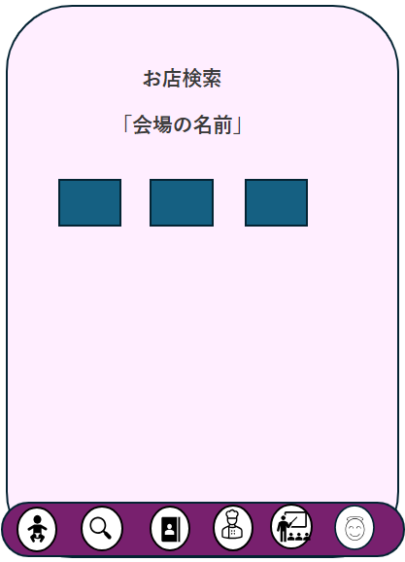

①

お店の名前
お店のリンク

↑
お店の画像
↑
料理の画像

 | 機能設計
 |  | お店検索結果画面用jspを表示する。

 |  |  | ① 何で検索をしたかを表示する。

 |  |  | ② 検索結果から、一致するデータを表示する。

 | 項目定義書 |  |  |  |  |  |  |  |  |  |  |  |  |  |  |  | stores
 |  |  | （※本ページの詳細は割愛。一覧検索を参考に作成していく）
 | No |  | 物理名 |  | 論理名 |  | 画面型 |  | データ型(Java) | min | max | DBテーブル |  | DBカラム | 備考 |  | お店の名前 | shop_name | varchar | 50
 |  | 1 | select_venue_name |  | 会場の名前 |  | div |  | String |  | 50 | stores |  | venue_name |  |  | お店の画像 | shop_pic | varchar | 100
 |  | 2 | shop_name |  | お店の名前 |  | div |  | String |  | 50 | stores |  | shop_name |  |  | 料理の画像 | food_pic | varchar | 100
 |  | 3 | shop_pic |  | お店の画像 |  | div |  | String |  | 100 | stores |  | shop_pic |  |  | お店のリンク | shop_link | varchar | 500
 |  | 4 | food_pic |  | 料理の画像 |  | div |  | String |  | 100 | stores |  | food_pic
 |  | 5 | shop_link |  | お店のリンク |  | a |  | String |  | 500 | stores |  | shop_link

